Bienvenida
ANDALUCIA RALLY 2022 (7 a 12 de junio)
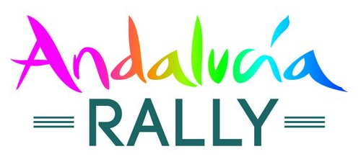

Elija el tipo de vehiculo

 | 4x4 - Buggy | Si no puede encontrar el tamaño o perfil deseado, no dude en ponerse en contacto con nosotros

 | SSV

 | Moto

Envie su pedido por correo electronico : online@hug-s.com

